画面設計
詳細設計書 |  |  | 名称 | 作成者 | 飯濱 |  | 作成日 | 2021-04-05
 |  |  | 顧客登録画面 | 修正者 | 飯濱 | 修正日 |  | 2021-04-05
画面レイアウト

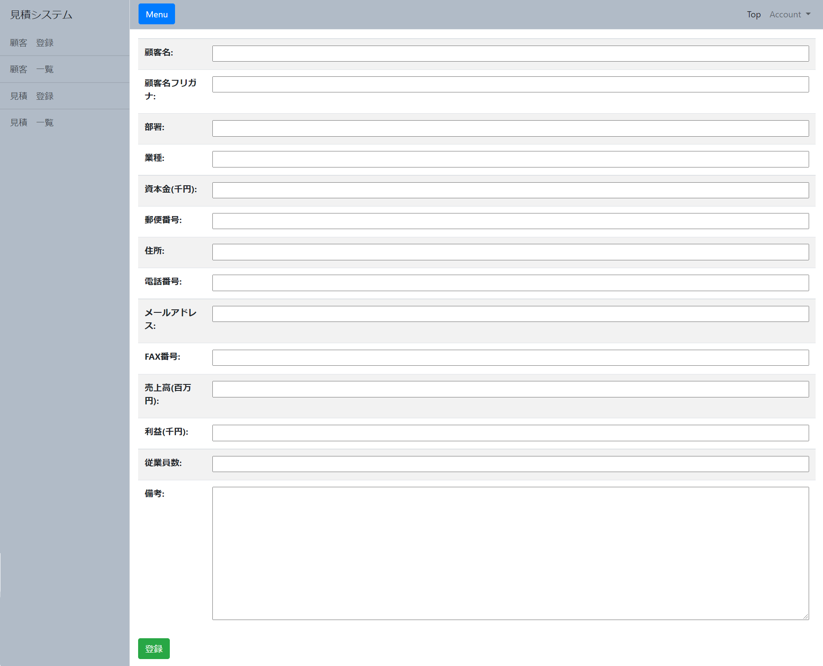

 |  |  |  |  |  |  |  |  | 1,

 |  | 2,

画面概要

顧客登録画面では、ユーザーから各フォームに入力された値の顧客登録要求があった場合、各フォームに入力された値のバリデーションを行い、問題がない場合は、顧客テーブルに登録を行う。

画面詳細

1,顧客登録用入力フォーム
 | 登録する情報を入力するフォームの一覧

2,登録ボタン
 | 1,顧客登録用入力フォーム で入力した情報を登録するためのボタン

